关系图
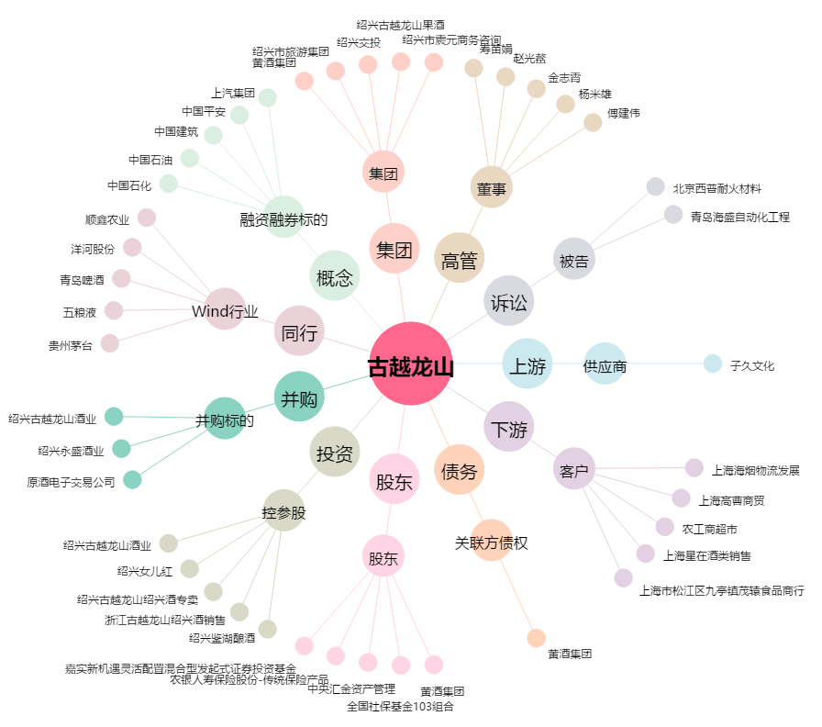
古越龙山[600059.SH] - 关系概览图

